丝印按键
受控表号：KQR-7.5.1-03-37/A0
PT9L操作作业指导书（标准）
编号：WI-PT9L-DW01
Type | Page | Progress Name | Ver.No | Date | Prepared | Checked | Approved
部件名称 | 页码 | 工序名称 | 版本 | 生效期 | 准备 | 审核 | 批准
移印按键 | 1/2 | 移印按键 | 1.0 | 2024.06.20

物料名称 | 工序 描述 | 图象 |  | 操作 | 设备工具名称 | 员工装备要求 | 要求
按键 （物料信息见生产订单BOM） | 丝印 | 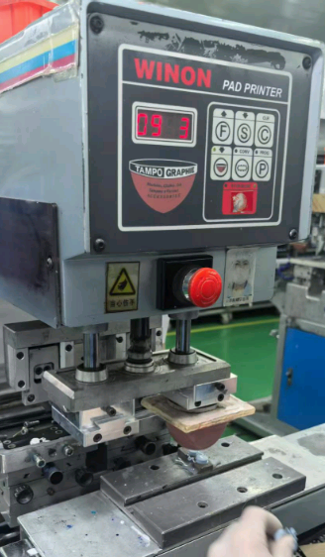 |  | 1.根据相应的生产订单作业指导书，选择对应的移印机、钢板、治具、油墨、稀释剂、黄胶带等工具及移印辅料 | 移印机（工装设备编号：A022XXXXXX/A059XXXXXX/A026XXXXXX）/PANTONE 金属色卡（工装设备编号：P05NXXXXXX）或PANTONE C/U卡 | 按要求佩戴手套、工作帽、口罩 | 要求：1钢板图案是否与生产订单作业指导书要求一致。2.油墨颜色是否与生产订单作业指导书一致。3.丝印位置正确 。 风险：产生外观不良。
 |  |  |  | 2.操作人员依照移印机操作作业指导书进行调试移印机,在印刷位置、内容与生产订单作业指导书一致时，即可对治具进行固定。在治具固定牢固后，操作人员可印刷产品，根据印刷图形的内容、位置、颜色对比生产订单作业指导书是否符合要求。直到符合生产要求<<丝印检验规范>>为止。符合要求后可报验首件。
 |  |  |  | 首件报验合格后可开始生产，进行印刷，将图案移印在产品上之前，先在胶带上试印好后，再印在产品上。

丝印按键1
受控表号：KQR-7.5.1-03-37/A0
PT9L操作作业指导书（标准）
编号：WI-PT9L-DW01
Type | Page | Progress Name | Ver.No | Date | Prepared | Checked | Approved
部件名称 | 页码 | 工序名称 | 版本 | 生效期 | 准备 | 审核 | 批准
移印按键 | 2/2 | 移印按键 | 1.0 | 2024.06.20

物料名称 | 工序 描述 | 图象 |  | 操作 | 设备工具名称 | 人员装备要求 | 要求
按键 （物料信息见生产订单BOM） |  | 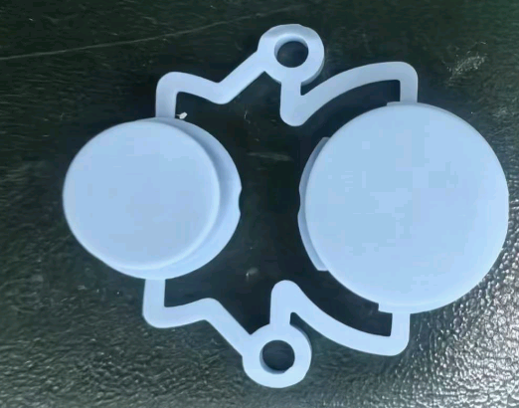 |  |  |  | 佩戴手套 | 要求：按键无划伤咯伤、脏污等不良 风险：产生外观不不良

 | 移印 | 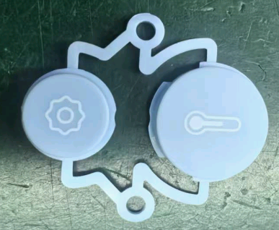 |  | 根据生产订单文件对按键进行移印，具体操作：1.一只手拿着待印产品放在固定好的冶具上保持稳定，进行移印。 2.另一只手把移印好的产品从冶具上取下来，整齐的放在物料盘上。 3.重复1-2的动作连续作业。在印刷过程中如要添加或更换油墨要由领班或油墨管理人员处理。 | 移印机（工装设备编号：A022XXXXXX/A059XXXXXX/A026XXXXXX）/PANTONE 金属色卡（工装设备编号：P05NXXXXXX）或PANTONE C/U卡 |  | 要求：移印符合图纸要求 风险：外观不良

整理下排1
受控表号：KQR-7.5.1-03-37/A0
PT9L操作作业指导书（标准）
编号：WI-PT9L-DW02
Type | Page | Progress Name | Ver.No | Date | Prepared | Checked | Approved
部件名称 | 页码 | 工序名称 | 版本 | 生效期 | 准备 | 审核 | 批准
移印按键 | 1/1 | 整理下排 | 1.0 | 2024.06.20

物料名称 | 工序 描述 | 图象 |  | 操作 | 设备工具名称 | 员工装备要求 | 要求
印好的按键 | 接活 |  |  | 操作员将印好的产品从机器上面取下 |  | 按要求佩戴手套、工作帽、口罩 | 要求：产品是否符合品质控制的要求，表面是否有明显的异物或划伤。

 | 整理 | 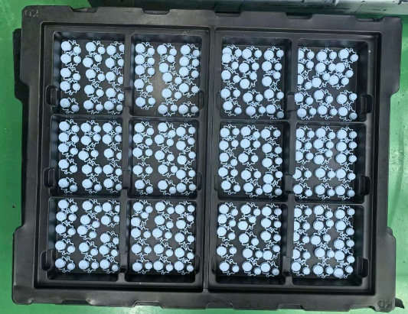 |  | 对取下的每件产品进行检验<<丝印检验规范>>，检验过程中产生的不良要依据各种状态分清并标示清楚，将检验完成的产品摆放到专用黑盘中

 | 下排 | 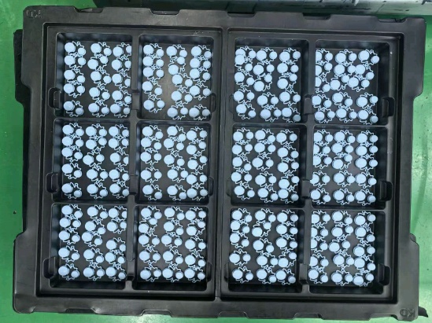 |  | 1.将码放在黑排中的产品放入流转车，数量要统一，每车要写好状态单.

 |  |  |  | 2.直到此产品生产完成后,清洁,清理工作区。对生产生成后的辅料、工具及钢板（须做适当防护）及时归还辅料管理员

移印下盖
受控表号：KQR-7.5.1-03-37/A0
PT9L操作作业指导书（标准）
编号：WI-PT9L-DT01
Type | Page | Progress Name | Ver.No | Date | Prepared | Checked | Approved
部件名称 | 页码 | 工序名称 | 版本 | 生效期 | 准备 | 审核 | 批准
移印下盖 | 1/2 | 移印下盖 | 1.0 | 2024.06.20

物料名称 | 工序 描述 | 图象 |  | 操作 | 设备工具名称 | 员工装备要求 | 要求
下盖 （物料信息见生产订单BOM） | 移印 | 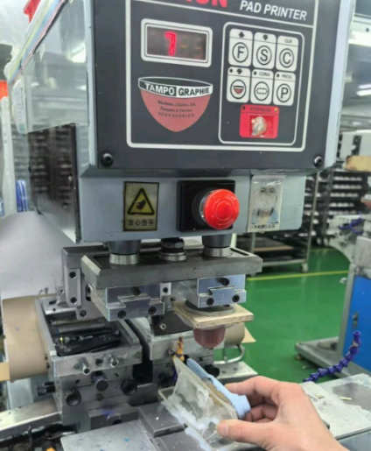 |  | 1.根据相应的生产订单作业指导书，选择对应的移印机、钢板、治具、油墨、稀释剂、黄胶带等工具及移印辅料 | 移印机（工装设备编号：A022XXXXXX/A059XXXXXX/A026XXXXXX）/PANTONE 金属色卡（工装设备编号：P05NXXXXXX）或PANTONE C/U卡 | 按要求佩戴手套、工作帽、口罩 | 要求：1钢板图案是否与生产订单作业指导书要求一致。2.油墨颜色是否与生产订单作业指导书一致。3.丝印位置正确 。 风险：产生外观不良。
 |  |  |  | 2.操作人员依照移印机操作作业指导书进行调试移印机,在印刷位置、内容与生产订单作业指导书一致时，即可对治具进行固定。在治具固定牢固后，操作人员可印刷产品，根据印刷图形的内容、位置、颜色对比生产订单作业指导书是否符合要求。直到符合生产要求<<丝印检验规范>>为止。符合要求后可报验首件。
 |  |  |  | 首件报验合格后可开始生产，进行印刷，将图案移印在产品上之前，先在胶带上试印好后，再印在产品上。

整理下排2
受控表号：KQR-7.5.1-03-37/A0
PT9L操作作业指导书（标准）
编号：WI-PT9L-DT02
Type | Page | Progress Name | Ver.No | Date | Prepared | Checked | Approved
部件名称 | 页码 | 工序名称 | 版本 | 生效期 | 准备 | 审核 | 批准
移印下盖 | 1/1 | 整理下排 | 1.0 | 2024.06.20

物料名称 | 工序 描述 | 图象 |  | 操作 | 设备工具名称 | 员工装备要求 | 要求
印好的下盖 | 接活 |  |  | 操作员将印好的产品从机器上面取下 |  | 按要求佩戴手套、工作帽、口罩 | 要求：产品是否符合品质控制的要求，表面是否有明显的异物或划伤。

 | 整理 | 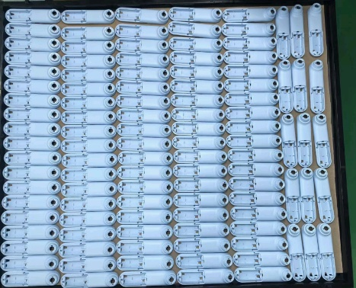 |  | 对取下的每件产品进行检验<<丝印检验规范>>，检验过程中产生的不良要依据各种状态分清并标示清楚，将检验完成的产品摆放到专用黑排中

 | 下排 |  |  | 1.将码放在黑排中的产品放入流转车，数量要统一，每车要写好状态单.

 |  |  |  | 2.直到此产品生产完成后,清洁,清理工作区。对生产生成后的辅料、工具及钢板（须做适当防护）及时归还辅料管理员

移印上盖
受控表号：KQR-7.5.1-03-37/A0
PT9L操作作业指导书（标准）
编号：WI-PT9L-DV01
Type | Page | Progress Name | Ver.No | Date | Prepared | Checked | Approved
部件名称 | 页码 | 工序名称 | 版本 | 生效期 | 准备 | 审核 | 批准
移印上盖 | 1/2 | 移印上盖 | 1.0 | 2024.06.20

物料名称 | 工序 描述 | 图象 |  | 操作 | 设备工具名称 | 员工装备要求 | 要求
上盖 （物料信息见生产订单BOM） | 移印 | 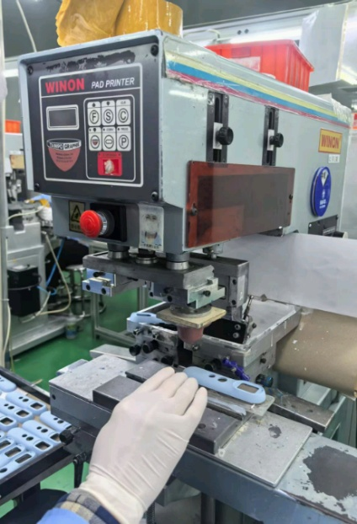 |  | 1.根据相应的生产订单作业指导书，选择对应的移印机、钢板、治具、油墨、稀释剂、黄胶带等工具及移印辅料 | 移印机（工装设备编号：A022XXXXXX/A059XXXXXX/A026XXXXXX）/PANTONE 金属色卡（工装设备编号：P05NXXXXXX）或PANTONE C/U卡 | 按要求佩戴手套、工作帽、口罩 | 要求：1钢板图案是否与生产订单作业指导书要求一致。2.油墨颜色是否与生产订单作业指导书一致。3.丝印位置正确 。 风险：产生外观不良。
 |  |  |  | 2.操作人员依照移印机操作作业指导书进行调试移印机,在印刷位置、内容与生产订单作业指导书一致时，即可对治具进行固定。在治具固定牢固后，操作人员可印刷产品，根据印刷图形的内容、位置、颜色对比生产订单作业指导书是否符合要求。直到符合生产要求<<丝印检验规范>>为止。符合要求后可报验首件。
 |  |  |  | 首件报验合格后可开始生产，进行印刷，将图案移印在产品上之前，先在胶带上试印好后，再印在产品上。

移印上盖1
受控表号：KQR-7.5.1-03-37/A0
PT9L操作作业指导书（标准）
编号：WI-PT9L-DV01
Type | Page | Progress Name | Ver.No | Date | Prepared | Checked | Approved
部件名称 | 页码 | 工序名称 | 版本 | 生效期 | 准备 | 审核 | 批准
移印上盖 | 2/2 | 移印上盖 | 1.0 | 2024.06.20

物料名称 | 工序 描述 | 图象 |  | 操作 | 设备工具名称 | 人员装备要求 | 要求
上盖 （物料信息见生产订单BOM） |  |  |  |  |  | 佩戴手套 | 要求：下盖无划伤咯伤、脏污等不良 风险：产生外观不不良

 | 移印 | 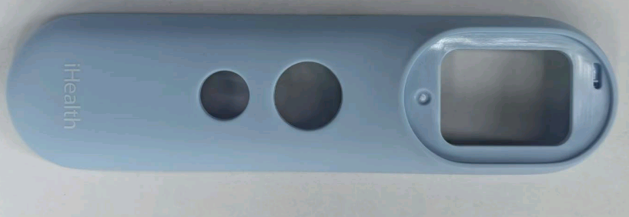 |  | 根据生产订单文件对按键进行移印，具体操作：1.一只手拿着待印产品放在固定好的冶具上保持稳定，进行移印。 2.另一只手把移印好的产品从冶具上取下来，整齐的放在物料盘上。 3.重复1-2的动作连续作业。在印刷过程中如要添加或更换油墨要由领班或油墨管理人员处理。 | 移印机（工装设备编号：A022XXXXXX/A059XXXXXX/A026XXXXXX）/PANTONE 金属色卡（工装设备编号：P05NXXXXXX）或PANTONE C/U卡 |  | 要求：移印符合图纸要求 风险：外观不良

整理下排3
受控表号：KQR-7.5.1-03-37/A0
PT9L操作作业指导书（标准）
编号：WI-PT9L-DV02
Type | Page | Progress Name | Ver.No | Date | Prepared | Checked | Approved
部件名称 | 页码 | 工序名称 | 版本 | 生效期 | 准备 | 审核 | 批准
移印上盖 | 1/1 | 整理下排 | 1.0 | 2024.06.20

物料名称 | 工序 描述 | 图象 |  | 操作 | 设备工具名称 | 员工装备要求 | 要求
印好的上盖 | 接活 |  |  | 操作员将印好的产品从机器上面取下 |  | 按要求佩戴手套、工作帽、口罩 | 要求：产品是否符合品质控制的要求，表面是否有明显的异物或划伤。

 | 整理 | 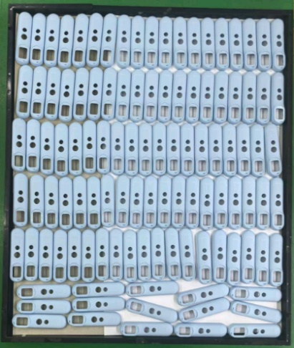 |  | 对取下的每件产品进行检验<<丝印检验规范>>，检验过程中产生的不良要依据各种状态分清并标示清楚，将检验完成的产品摆放到专用黑排中

 | 下排 |  |  | 1.将码放在黑排中的产品放入流转车，数量要统一，每车要写好状态单.

 |  |  |  | 2.直到此产品生产完成后,清洁,清理工作区。对生产生成后的辅料、工具及钢板（须做适当防护）及时归还辅料管理员

